Estadísticas
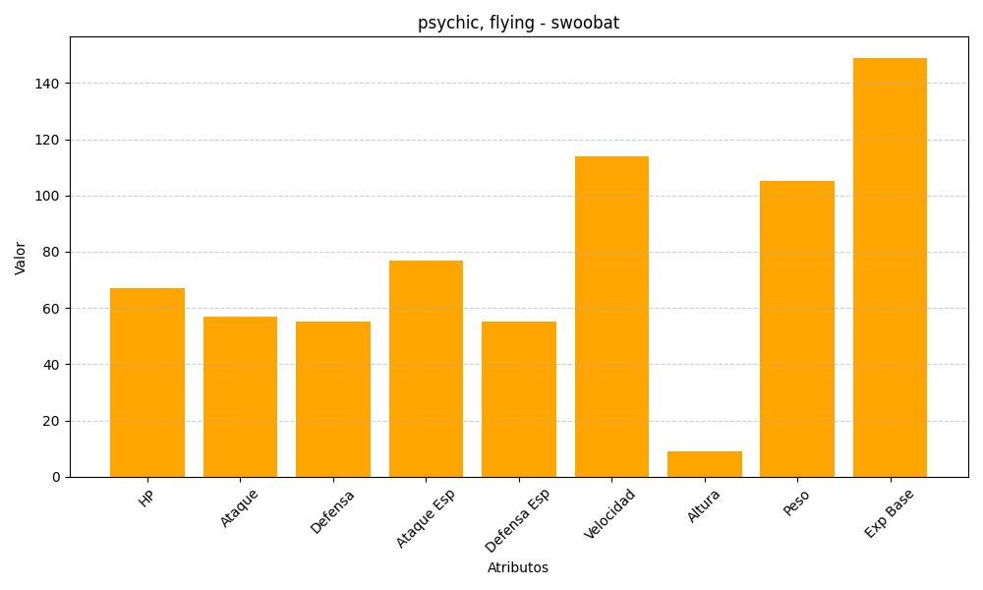
ID | Nombre | Tipo | HP | Ataque | Defensa | Ataque Especial | Defensa Especial | Velocidad | Altura | Peso | Experiencia Base
528 | swoobat | psychic, flying | 67 | 57 | 55 | 77 | 55 | 114 | 9 | 105 | 149

